Human SCUBE1
2.107 | 0.741 | 0.635 | 0.722 | 0.763 | 1.202 | 0.844 | 0.816 | 0.569 | 0.814 | 2.004 | 2.776
1.192 | 0.815 | 2.652 | 0.684 | 0.654 | 0.662 | 0.563 | 0.69 | 1.008 | 0.556 | 0.642 | 0.811
0.652 | 0.838 | 1.973 | 0.685 | 0.901 | 0.14 | 2.683 | 1.102 | 0.768 | 0.671 | 2.601 | 1.775
0.385 | 0.64 | 2.021 | 0.665 | 0.931 | 0.609 | 0.729 | 2.078 | 2.012 | 0.702 | 0.739 | 1.983
0.211 | 1.178 | 0.81 | 0.672 | 0.672 | 0.605 | 0.738 | 0.621 | 1.92 | 0.826 | 0.726 | 0.856
0.066 | 0.629 | 0.654 | 0.672 | 0.557 | 0.166 | 0.63 | 0.637 | 0.725 | 0.179 | 2.851 | 0.817
0.959 | 0.957 | 2.352 | 0.627 | 0.675 | 0.666 | 0.984 | 0.644 | 2.433 | 0.644 | 0.774 | 1.508
1.005 | 2.382 | 1.521 | 2.725 | 0.657 | 0.722 | 1.254 | 0.945 | 2.389 | 1.625 | 0.896 | 0.8

SCUBE1

 | abs | abs-blank | expected | result
std1 | 2.107 | 2.041 | 240 | 239.94
std2 | 1.192 | 1.126 | 120 | 120.35
std3 | 0.652 | 0.586 | 60 | 59.05
std4 | 0.385 | 0.319 | 30 | 31.27
std5 | 0.211 | 0.145 | 15 | 14.08
blank | 0.066 | 0 | 0 | 0.30

 |  |  |  |  |  |  |  |  | concentratıon (ng/ml)

Numune | absorbans | blank | abs-blank | Sonuç(ng/ml)
Ayet Lolaz | 0.959 | 0.066 | 0.893 | 93.06
Emine Kolutek | 1.005 | 0.066 | 0.939 | 98.35
Sevil Yıldız | 0.741 | 0.066 | 0.675 | 68.68
Fatma Mahruk | 0.815 | 0.066 | 0.749 | 76.83
Elif Öztürk | 0.838 | 0.066 | 0.772 | 79.39
Sema Güler | 0.64 | 0.066 | 0.574 | 57.76
Fadime Bıçkı | 1.178 | 0.066 | 1.112 | 118.68
Leyla Yeşilot | 0.629 | 0.066 | 0.563 | 56.59
Halidiye Elhamdo | 0.957 | 0.066 | 0.891 | 92.83
Filiz Taş | 2.382 | 0.066 | 2.316 | 279.75
Dilek Karalürt | 0.635 | 0.066 | 0.569 | 57.23
Hacir Kabul | 2.652 | 0.066 | 2.586 | 320.56
Senem Ayyan | 1.973 | 0.066 | 1.907 | 221.20
Gizem Aralaşan | 2.021 | 0.066 | 1.955 | 227.86
Zehra Şenpınar | 0.81 | 0.066 | 0.744 | 76.27
Betül Şahin | 0.654 | 0.066 | 0.588 | 59.26
Ayşe Çınarağaç | 2.352 | 0.066 | 2.286 | 275.32
Emine Olak | 1.521 | 0.066 | 1.455 | 161.08
İlknur Konak | 0.722 | 0.066 | 0.656 | 66.61
Zarife Dizge | 0.684 | 0.066 | 0.618 | 62.49
Ayşe Gül Ay | 0.685 | 0.066 | 0.619 | 62.60
Ayşe Araç | 0.665 | 0.066 | 0.599 | 60.44
Menel El Sait | 0.672 | 0.066 | 0.606 | 61.19
Visal El Abo | 0.672 | 0.066 | 0.606 | 61.19
Mizgin Nasır | 0.627 | 0.066 | 0.561 | 56.37
Tuba Erkek | 2.725 | 0.066 | 2.659 | 331.89
Emine Aluş | 0.763 | 0.066 | 0.697 | 71.09
İpek Gezer | 0.654 | 0.066 | 0.588 | 59.26
Hava Karaoğlan | 0.901 | 0.066 | 0.835 | 86.46
Azime Aşan | 0.931 | 0.066 | 0.865 | 89.86
Özlem Aba | 0.672 | 0.066 | 0.606 | 61.19
Besna Yaman | 0.557 | 0.066 | 0.491 | 48.97
Esma Rahim | 0.675 | 0.066 | 0.609 | 61.52
Fatma Yüksel | 0.657 | 0.066 | 0.591 | 59.58
Gül Berivan Talaş | 1.202 | 0.066 | 1.136 | 121.56
Yeter Etik | 0.662 | 0.066 | 0.596 | 60.12
Havva Demirtaş | 0.14 | 0.066 | 0.074 | 7.27
Leyla Aybay | 0.609 | 0.066 | 0.543 | 54.46
Medine Pamuk | 0.605 | 0.066 | 0.539 | 54.04
Meyyade Elhişevi | 0.166 | 0.066 | 0.1 | 9.75
Belkız Yıldırım | 0.666 | 0.066 | 0.6 | 60.55
Sümeyya Elhasan | 0.722 | 0.066 | 0.656 | 66.61
Elif Yıldız | 0.844 | 0.066 | 0.778 | 80.06
Hatice Essef | 0.563 | 0.066 | 0.497 | 49.60
Cansel Göktaş | 2.683 | 0.066 | 2.617 | 325.36
Meral Gülnar | 0.729 | 0.066 | 0.663 | 67.37
Hikmet Fidan | 0.738 | 0.066 | 0.672 | 68.35
Büşra Budak | 0.63 | 0.066 | 0.564 | 56.69
Elif Erol | 0.984 | 0.066 | 0.918 | 95.92
Emine Aydın | 1.254 | 0.066 | 1.188 | 127.83
Aısha Fajjal | 0.816 | 0.066 | 0.75 | 76.94
Heba Khattab | 0.69 | 0.066 | 0.624 | 63.14
Fatma Sarı | 1.102 | 0.066 | 1.036 | 109.66
Filiz Taş | 2.078 | 0.066 | 2.012 | 235.85
İbtisem El Asad | 0.621 | 0.066 | 0.555 | 55.74
Hicran Gezer | 0.637 | 0.066 | 0.571 | 57.44
Fatma Süleyman | 0.644 | 0.066 | 0.578 | 58.19
Nurşen Atademir | 0.945 | 0.066 | 0.879 | 91.46
Rojin Kaya | 0.569 | 0.066 | 0.503 | 50.23
Usal Ahmed Hasan | 1.008 | 0.066 | 0.942 | 98.69
Aışe Selmu | 0.768 | 0.066 | 0.702 | 71.64
Esranur Polat | 2.012 | 0.066 | 1.946 | 226.61
Kıymet Çolak | 1.92 | 0.066 | 1.854 | 213.90
Halime Gök | 0.725 | 0.066 | 0.659 | 66.93
Zübeyde Sığırcı | 2.433 | 0.066 | 2.367 | 287.33
Elif Çadırlı | 2.389 | 0.066 | 2.323 | 280.78
Sultan Aktürk | 0.814 | 0.066 | 0.748 | 76.72
Nazmiye Kurt | 0.556 | 0.066 | 0.49 | 48.87
Farıza Kassar | 0.671 | 0.066 | 0.605 | 61.09
Hatice Elşeyh Omar | 0.702 | 0.066 | 0.636 | 64.43
Abeer Al Sulıman | 0.826 | 0.066 | 0.76 | 78.05
Zehra Çakır | 0.179 | 0.066 | 0.113 | 11.00
Rodav Sedfan | 0.644 | 0.066 | 0.578 | 58.19
İmen Al Mustafa | 1.625 | 0.066 | 1.559 | 174.49
Hatice Demir | 2.004 | 0.066 | 1.938 | 225.50
Sevsen Muhammed | 0.642 | 0.066 | 0.576 | 57.98
Nefise Pınar Bakır | 2.601 | 0.066 | 2.535 | 312.72
Menel Selim | 0.739 | 0.066 | 0.673 | 68.46
Aygül Afşar | 0.726 | 0.066 | 0.66 | 67.04
Kadriye Tuğrul | 2.851 | 0.066 | 2.785 | 351.75
Semra Kurt | 0.774 | 0.066 | 0.708 | 72.30
Gülay Ölgen | 0.896 | 0.066 | 0.83 | 85.90
Harimi Bektaş | 2.776 | 0.066 | 2.71 | 339.88
Hibe Semmen | 0.811 | 0.066 | 0.745 | 76.38
Yıldız Kutlu | 1.775 | 0.066 | 1.709 | 194.27
Sevgi Aydemir | 1.983 | 0.066 | 1.917 | 222.58
Özge Biga | 0.856 | 0.066 | 0.79 | 81.40
Peri Adıyaman | 0.817 | 0.066 | 0.751 | 77.05
Tuba Ak | 1.508 | 0.066 | 1.442 | 159.42
Gülsüm Eğin | 0.8 | 0.066 | 0.734 | 75.16

Materyal-metod
KİT ADI | TÜR | MARKA | LOT | CAT. NO | Yöntem | Kullanılan Cihaz
Signal Peptide,CUB and EGF-like Domain-containing Protein 1 | Human | BT | 202112001 | E3142Hu | ELİSA | Mıcroplate reader: BIO-TEK EL X 800-Aotu strıp washer:BIO TEK EL X 50

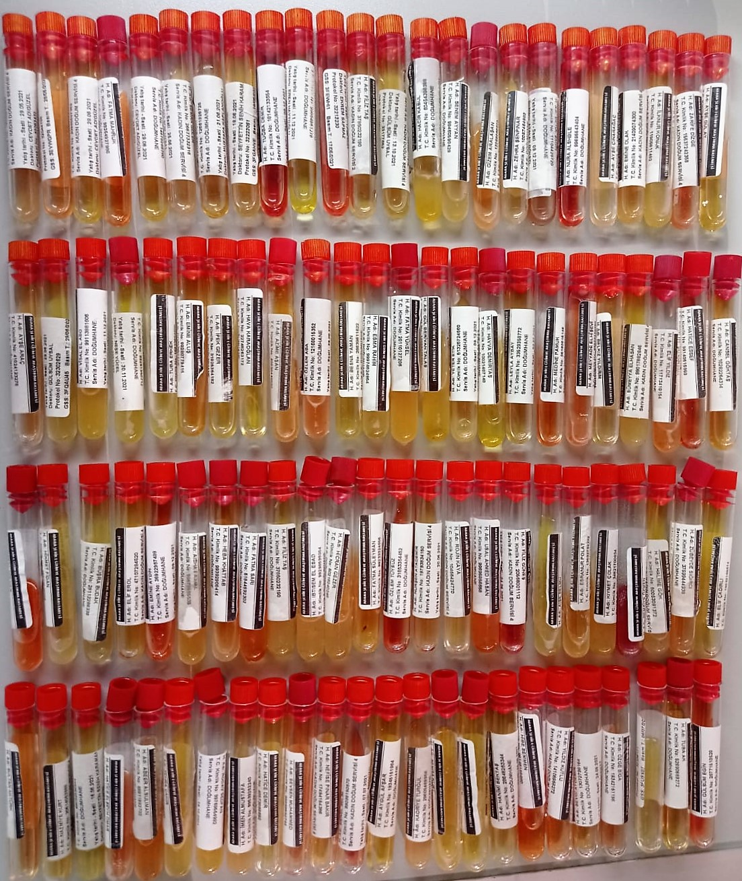

** 6 adet hemolizli serum plate' de yer olmadığı için çalışmadan çıkarıldı.

Human SCUBE1 Assay Principle
This kit is an Enzyme-Linked Immunosorbent Assay (ELISA). The plate has been pre-coated with Human SCUBE1 antibody. SCUBE1 present in the sample is added and binds to antibodies coated on the wells.
And then biotinylated Human SCUBE1 Antibody is added and binds to SCUBE1 in the sample. Then Streptavidin-HRP is added and binds to the Biotinylated SCUBE1 antibody
After incubation unbound Streptavidin-HRP is washed away during a washing step. Substrate solution is then added and color develops in proportion to the amount of Human SCUBE1.

